Узб
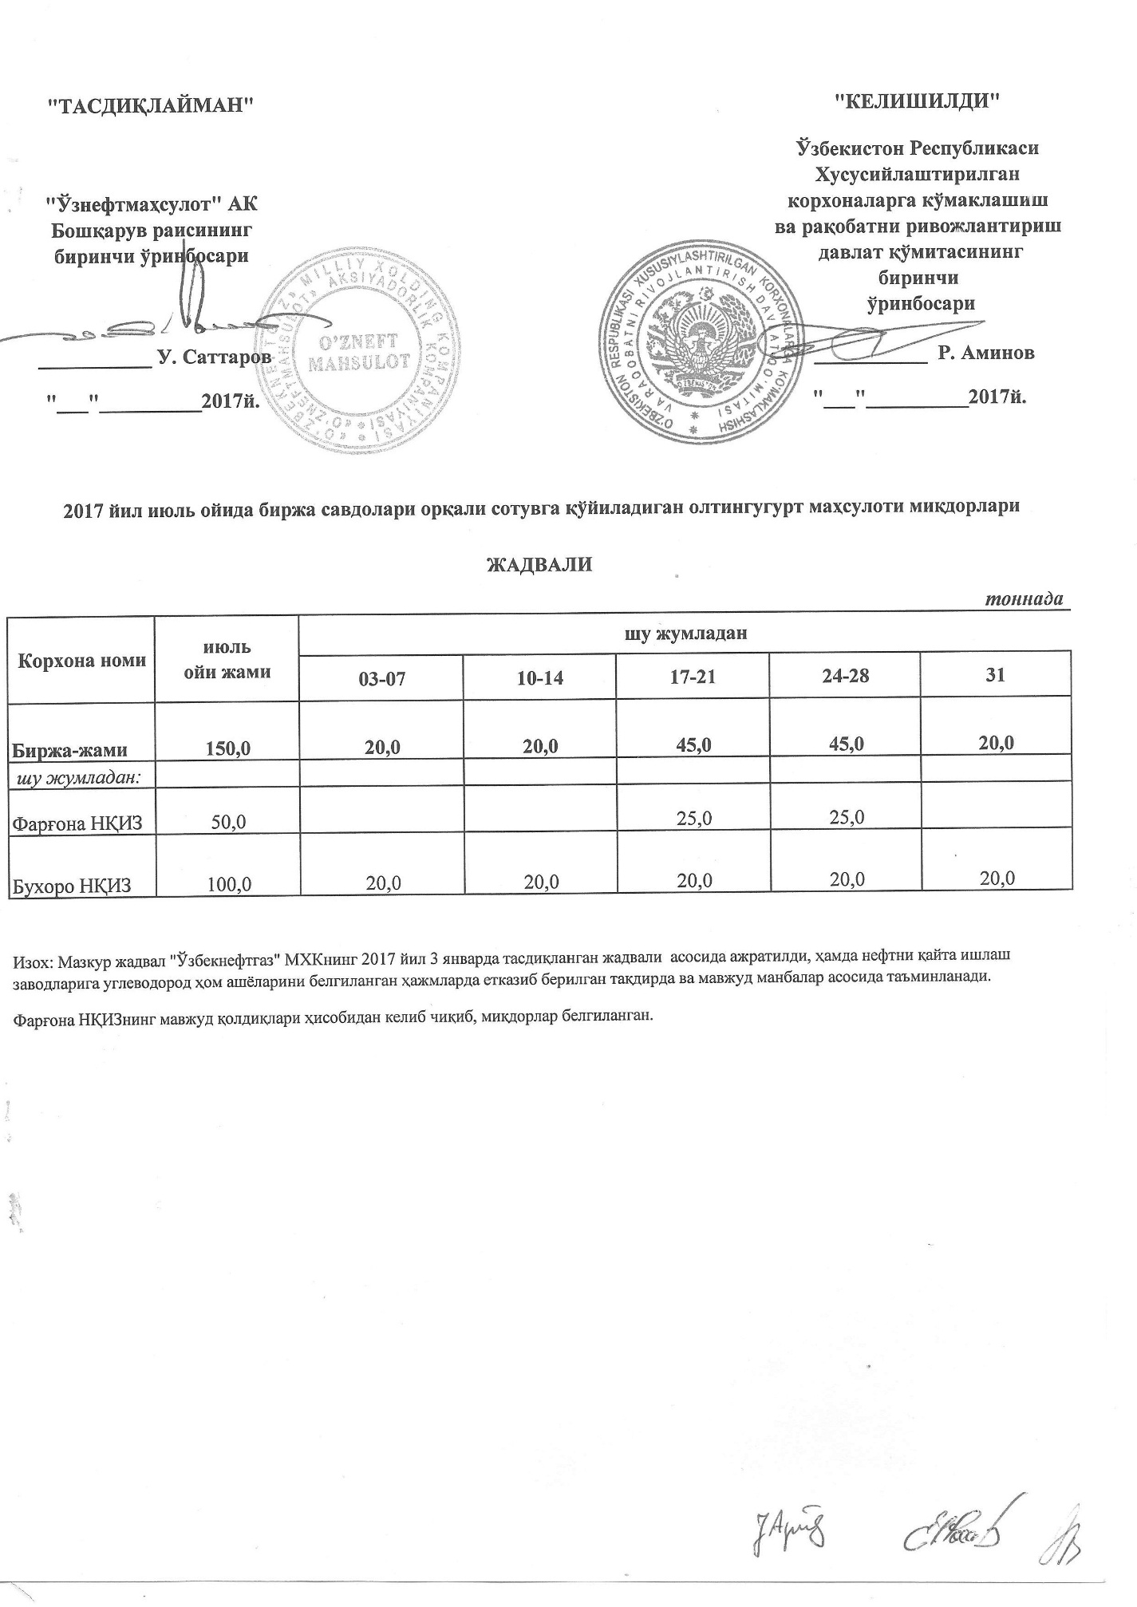
2017 йил июль ойида биржа савдолари орқали сотувга қўйиладиган олтингугурт маҳсулоти миқдорлари ЖАДВАЛИ
 |  |  |  |  |  | тоннада
Корхона номи | июль ойи жами | шу жумладан
 |  | 03-07 | 10-14 | 17-21 | 24-28 | 31
Биржа-жами | 150.0 | 20.0 | 20.0 | 45.0 | 45.0 | 20.0
шу жумладан:
Фарғона НҚИЗ | 50.0 |  |  | 25.0 | 25.0
Бухоро НҚИЗ | 100.0 | 20.0 | 20.0 | 20.0 | 20.0 | 20.0

